Sheet 1
Building name | ビル | ビル | ビル | ビル | アークヒルズサウスタワー ビル
address | 東京都渋谷区渋谷1-1-11 | 東京都渋谷区渋谷1-1-11 | 東京都渋谷区渋谷1-1-11 | 東京都渋谷区渋谷1-1-11 | 東京都港区六本木1-4-5
nearest station | 渋谷 駅 7 分 | 渋谷 駅 7 分 | 渋谷 駅 7 分 | 渋谷 駅 7 分 | 六本木一丁目 駅 2 分
established date | 1992-7 | 1992-7 | 1992-7 | 1992-7 | 2013-8
level of recruitment floors | 1 階 | 7 階 | 2 階 | 21 階 | 6 階
area | 64.07 坪 | 64.07 坪 | 64.07 坪 | 64.07 坪 | 569.7 坪
date to move in |  | 2016/09/下旬 | 即 |  | 2016/09/1
rent unit price | 相談 | 21,091円 / 坪 | 11,000円 / 坪 | 相談 | 相談
Common expenses unit price | 3,636円 / 坪 | 3,636円 / 坪 | 3,636円 / 坪 | 3,636円 / 坪 | 相談
total rent fee |  | 730,170円 / 坪 | 704,770円 / 坪
Common expenses total | 133,805 | 125,878 | 232,959 | 133,805
total fee per month | 133,805 | 856,048 | 937,729 | 133,805 | 0
deposit | 12 ヶ月 | 24 ヶ月 - 17,524,090 | 3 ヶ月 - 2,114,310 | 12 ヶ月 | 未定
other fee(key money,Amortization) | 不明 - 未定 | 無し - 未定 | 1ヶ月 - 現賃料の 2 ヶ月 | 不明 - 未定 | 無し - 無し
renewal fee | 無し | 無し | 現賃料の 1ヶ月 | 無し | 無し
Contractual life (years） | 普通借家 | 普通借家 | 普通借家2年 | 普通借家 | 定借
free rent |  |  | 3 2016-10-31
total fee in contract period |  |  | 20,391,186
期間内実質坪単価 |  |  | 318,264
期間内実質月額 |  |  | 849,633
picture | 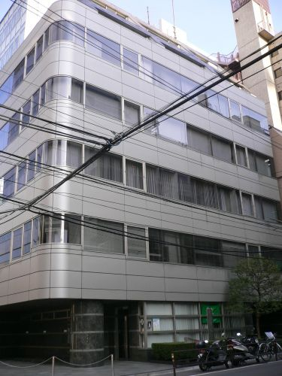 |  |  |  | 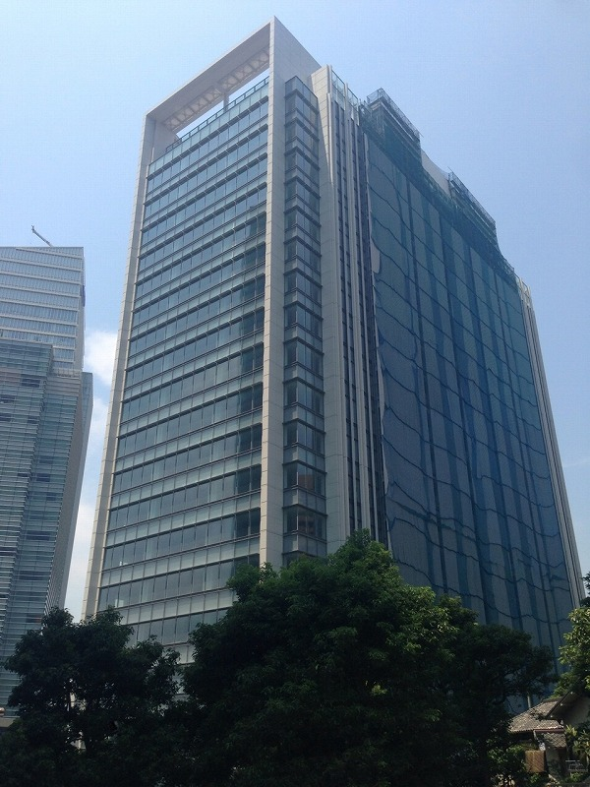
plan image |  |  | 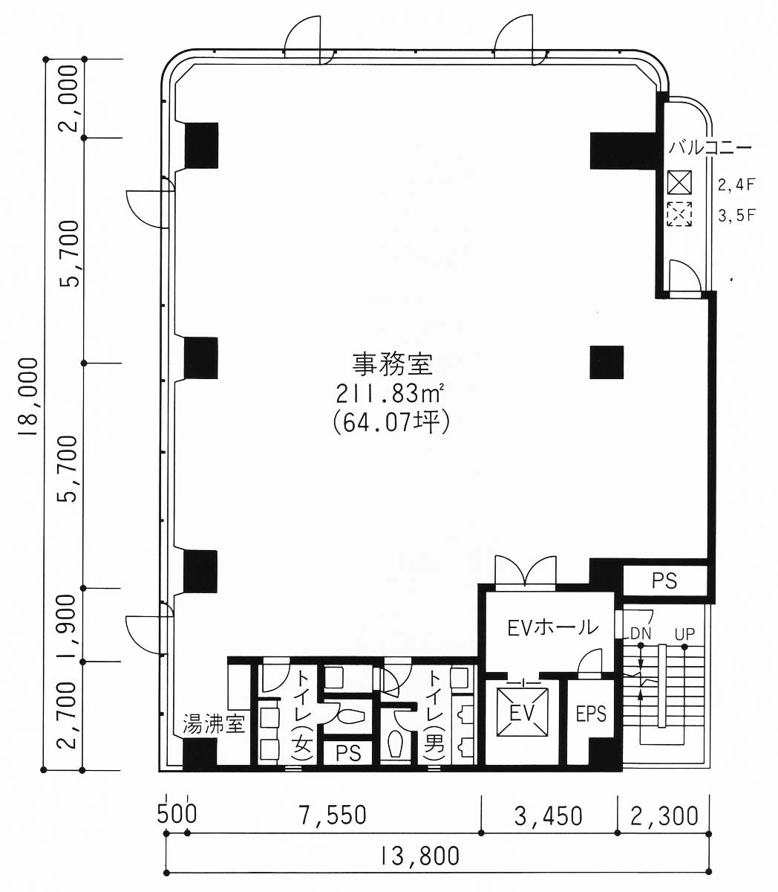 |  | 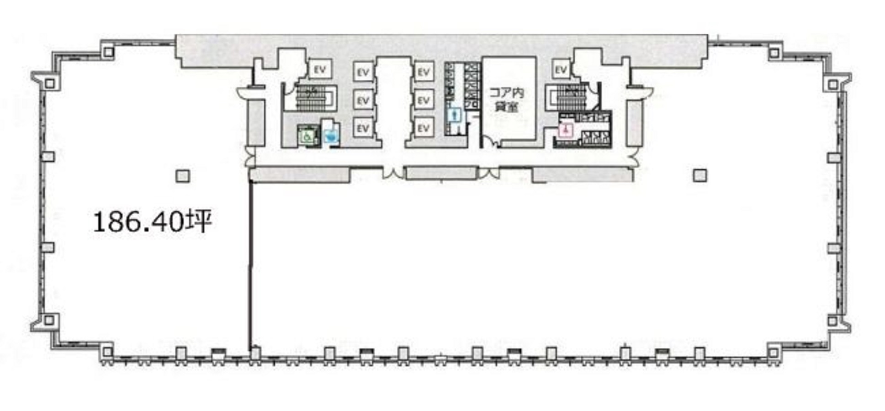
floor type | フリーアクセス 55 mm | フリーアクセス 55 mm | フリーアクセス 55 mm | フリーアクセス 55 mm | フリーアクセス 100 mm
air conditioner | 個別 | 個別 | 個別 | 個別 | セントラル
cell height | 1898mm | 1898mm | 2530mm | 2540mm | 2900mm
parking | 有るが台数不明 | 有るが台数不明 | 有るが台数不明 | 有るが台数不明 | 有るが台数不明
others | 野村ビルマネジメント(株) | 会議室有 | 野村ビルマネジメント(株) | 野村ビルマネジメント(株) | テスト備考テスト備考テスト備考 テスト備考テスト備考テスト備考

Sheet 2
Building name | アークヒルズサウスタワー ビル
address | 東京都港区六本木1-4-5
nearest station | 六本木一丁目 駅 2 分
established date | 2013-8
level of recruitment floors | 7 階
area | 569.7 坪
date to move in | 2016/10/上旬
rent unit price | 相談
Common expenses unit price | 相談
total rent fee
Common expenses total
total fee per month | 0
deposit | 未定
other fee(key money,Amortization) | 無し - 無し
renewal fee | 無し
Contractual life (years） | 定借
free rent | 6 2016-09-30
total fee in contract period
期間内実質坪単価
期間内実質月額
picture
plan image | 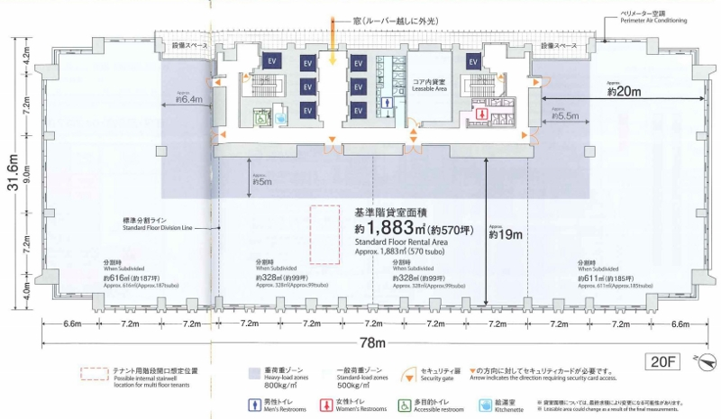
floor type | フリーアクセス 100 mm
air conditioner | セントラル
cell height | 2900mm
parking | 有るが台数不明
others

